NEP-Zahlen
 |  | 2024 | Zuwachs seit 2024 | 2037 | Zuwachs seit 2024 | Zuwachs seit 2037 | 2045
Bezug [GWh]
Netto Stromverbrauch [GWh] |  | 464.4 | 2.06 | 956.7 | 2.37 | 1.15 | 1101.8
Elektromobilität | abzüglich Bus und Bahn | 3 | 43.00 | 129 | 54.93 | 1.28 | 164.8
Wärmepumpen | gesamt | 11.6 | 5.78 | 67.1 | 8.91 | 1.54 | 103.4
 | Wärme privat | 10.3 | 4.83 | 49.8 | 7.84 | 1.62 | 80.8
 | Wärme gewerblich | 1.3 | 13.31 | 17.3 | 17.38 | 1.31 | 22.6
Rechenzentren |  | 20 | 5.87 | 117.3 | 5.87 | 1.00 | 117.3 | Quelle RZ 2024: https://www.handelsblatt.com/technik/it-internet/rechenzentren-wie-laesst-sich-der-energiebedarf-nachhaltig-decken/100165699.html
Restlast (Haushalte, Industrie,…) | Netto abzüglich extra Lastprofile | 429.8 | 1.23 | 528.9 | 1.20 | 0.97 | 515.1
Elektrolyseure |  | 0 | #DIV/0! | 114.4 | #DIV/0! | 1.76 | 201.2
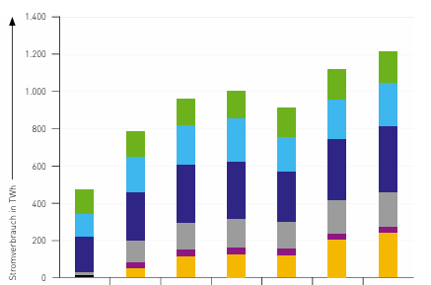
Power-to-Heat [GW] |  | 0.8 | 31.63 | 25.3 | 32.63 | 1.03 | 26.1
Elektrolyse [GW] |  | 0.2 | 210.00 | 42 | 292.50 | 1.39 | 58.5

Einspeisung [GW]
Photovoltaik |  | 99.8 | 3.46 | 345.4 | 4.01 | 1.16 | 400
Wind | onshore | 63.5 | 2.49 | 158.2 | 2.52 | 1.01 | 160
 | offshore | 9.2 | 6.09 | 56 | 7.61 | 1.25 | 70
Biomasse [GW] |  | 9.1 | 0.55 | 5 | 0.33 | 0.60 | 3
Wasserkraft [GW] |  | 4.6 | 1.00 | 4.6 | 1.00 | 1.00 | 4.6
regn. Erzeugungen [GW] |  | 0.9 | 1.11 | 1 | 1.11 | 1.00 | 1

Thermische Kraftwerke |  | 75.8 | 0.85 | 64.2 | 1.10 | 1.30 | 83.5
Pumpspeicher |  | 9.9 | 1.21 | 12 | 1.21 | 1.00 | 12

